3แผนบริหารจัดการความเสี่ยง
แบบรายงานแผนบริหารจัดการความเสี่ยงการทุจริต

0 |  | กรมการจัดหางาน

1
การอนุมัติของผู้บริหาร | การเผยแพร่ในเว็บไซต์หน่วยงาน |  | Link เผยแพร่
ยังไม่ผ่านการอนุมัติ

ขั้นตอน | ประเด็นความเสี่ยง | ระดับความเสี่ยง | มาตรการควบคุมความเสี่ยงการทุจริต | วิธีดำเนินการ | ระยะเวลาดำเนินการ | งบประมาณ (บาท) | ผู้รับผิดชอบ
บริษัทจัดหางานยื่นเอกสารด้วยตัวเอง หรือ ผ่านระบบ | หลีกเลี่ยงการให้ข้อมูลที่เป็นประโยชน์ เพื่อเรียกเก็บเงินค่าดำเนินการ | สูง | มาตรการประชาสัมพันธ์การใช้งานผ่าน E-Service | 1. จัดทำสื่อประชาสัมพันธ์ให้บริษัทจัดหางานนำเข้าข้อมูลผ่าน ระบบอิเล็กทรอนิกส์บริหารแรงงานไทยไปต่างประเทศ (E-Service) เพื่อลดโอกาสการติดต่อกับเจ้าหน้าที่ รวมถึงเรียกรับสินบน 2. จัดให้มีระบบให้ผู้มารับบริการได้รับรู้ช่องทางในการแจ้งเบาะแสการทุจริตหรือประพฤติมิชอบมายังหน่วยงานโดยตรง | เดือนเมษายน – เดือนกันยายน 2567 | ไม่ใช้งบประมาณ | กองบริหารแรงงานไทยไปต่างประเทศ
เจ้าหน้าที่เจ้าของเรื่องพิจารณาคำขออนุญาต | เจ้าหน้าที่อาจจะเรียกรับผลประโยชน์เป็นตัวเงินหรือผลประโยชน์อื่นใด กรณีเอกสารไม่ครบ หรือต้องการความสะดวกรวดเร็วในการดำเนินการ | สูง | มาตรการใช้ระบบในการสุ่มคำขอเพื่อส่งต่อให้เจ้าหน้าที่เจ้าของเรื่องพิจารณา | 1. นำระบบ E-Service มาใช้ในการสุ่มคำขอเพื่อส่งต่อให้เจ้าหน้าที่เจ้าของเรื่องพิจารณา 2. ผู้ดำเนินการแจ้งข้อปฏิบัติให้ผู้ปฏิบัติงานทราบและถือปฏิบัติอย่างเคร่งคัด | เดือนเมษายน – เดือนกันยายน 2567 | ไม่ใช้งบประมาณ | กองบริหารแรงงานไทยไปต่างประเทศ
ผู้มีอำนาจในการอนุมัติตามลำดับหากถูกต้องครบถ้วนส่งต่อตามลำดับ | พิจารณาล่าช้า เพื่อเรียกเก็บค่าดำเนินการ | สูง | จัดทำมาตรการงดเรียกรับสินบน | 1. ผู้บังคับบัญชาหรือผู้มีอำนาจในการอนุมัติ เป็นแบบอย่างที่ดีให้ผู้ใต้บังคับคัญชา 2.กำหนดระยะเวลาในการพิจารณาอนุมัติ เพื่อลดช่องโหว่งในการเรียกรับสินบน 3. เผยแพร่คู่มือประชาชน เพื่อเสริมสร้างความเข้าใจแก่ผู้รับบริการ และ ลดโอกาสเรียกค่าดำเนินการ | เดือนเมษายน – เดือนกันยายน 2567 | ไม่ใช้งบประมาณ | กองบริหารแรงงานไทยไปต่างประเทศ

ผลการดำเนินการ
แบบรายงานผลการดำเนินการแผนบริหารจัดการความเสี่ยงการทุจริต
ศปท. กระทรวง | ชื่อหน่วยงาน | การอนุมัติของผู้บริหาร | การเผยแพร่ในเว็บไซต์หน่วยงาน | Link เผยแพร่
กระทรวงแรงงาน | กรมการจัดหางาน | อธิบดีกรมการจัดหางาน | https://www.doe.go.th/prd/main | https://www.doe.go.th/prd/hrad/knowledge/param/site/138/cat/118/sub/0/pull/category/view/list-label

ขั้นตอน | ระดับความเสี่ยง | มาตรการควบคุมความเสี่ยงการทุจริต | ผลการดำเนินการ
บริษัทจัดหางานยื่นเอกสารด้วยตัวเอง หรือ ผ่านระบบ | สูง | มาตรการประชาสัมพันธ์การใช้งานผ่าน E-Service | บริษัทจัดหางานดำเนินการผ่านระบบอิเล็กทรอนิกส์ ลดการติดต่อโดยตรงกับเจ้าหน้าที่ |  | 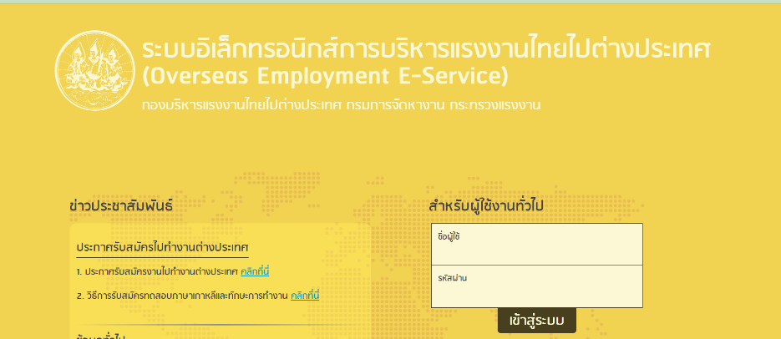
เจ้าหน้าที่เจ้าของเรื่องพิจารณาคำขออนุญาต | สูง | มาตรการใช้ระบบในการสุ่มคำขอเพื่อส่งต่อให้เจ้าหน้าที่เจ้าของเรื่องพิจารณา | เจ้าหน้าที่จะต้องพิจารณาตามกรอบระยะเวลา ทำให้ไม่มีช่องว่างระยะเวลาในกเรียกรับผลประโยชน์ | 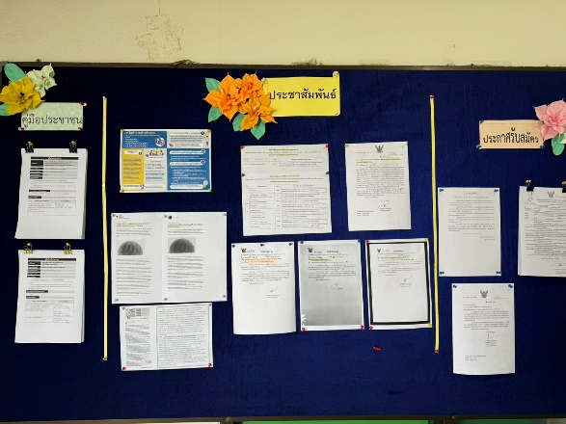
ผู้มีอำนาจในการอนุมัติตามลำดับหากถูกต้องครบถ้วนส่งต่อตามลำดับ | สูง | จัดทำมาตรการงดเรียกรับสินบน | พิจารณาตามกรอบระยะเวลาที่กำหนด หลีกเลี่ยงการดำเนินการล่าช้าและเรียกรับผลประโยชน์ | 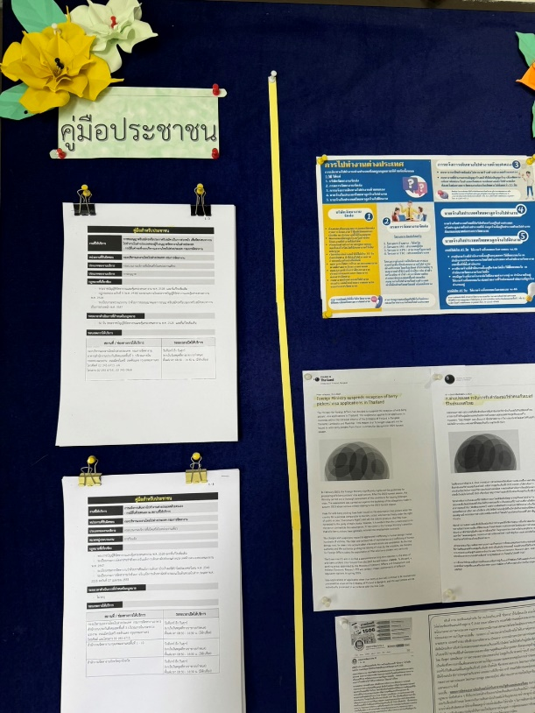 | 